Hoja1
 | DOCUMENTACIÓN DE VESTIDOS DE ADULTOS
CANTIDAD | FOTO | DESCRIPCION | FECHA | COLOR | PRECIO X MAYOR | PRECIO DE VENTA | ENTRADA | SALIDA | COLOR DE SALIDA | STOCK | GANANCIA
1 | 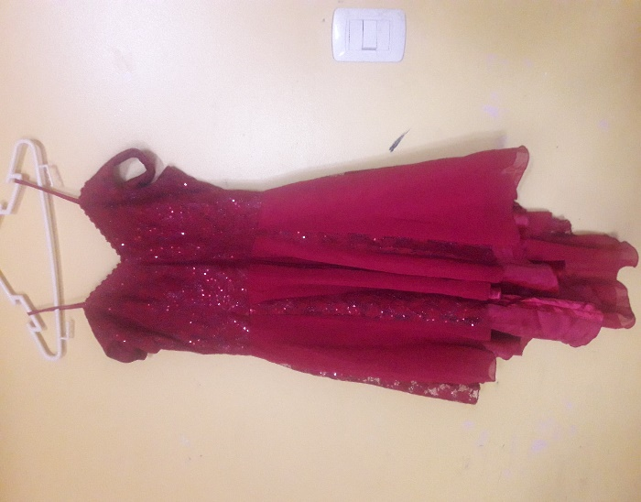
2
3
4
5
6

Hoja1 (2)
 | DOCUMENTACIÓN DE VESTIDOS DE NIÑAS
CANTIDAD | FOTO | DESCRIPCION | FECHA | COLOR | PRECIO X MAYOR | PRECIO DE VENTA | ENTRADA | SALIDA | COLOR DE SALIDA | STOCK | GANANCIA
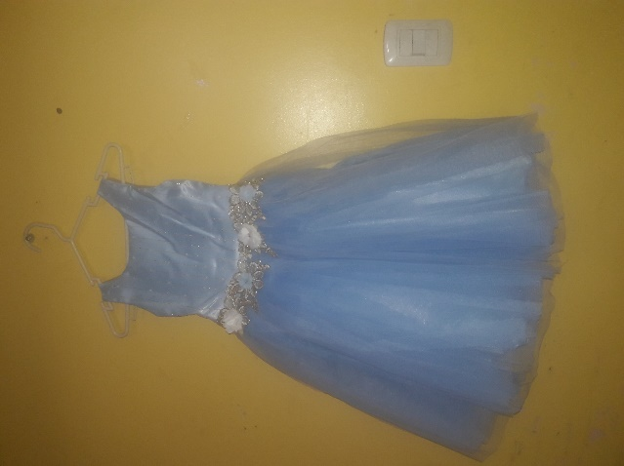 1
2
3
4
5
6

